DataManager_V1.0.2
①
①
① | 작업할 DB의 접속정보를 입력한 뒤, 연결한다.
② | 작업DB에 복사할 원본DB를 선택한다.
③ | [EXCUTE] 버튼을 누르면 ②원본DB의 데이터를 ①DB Name으로 동기화 작업 시작한다.

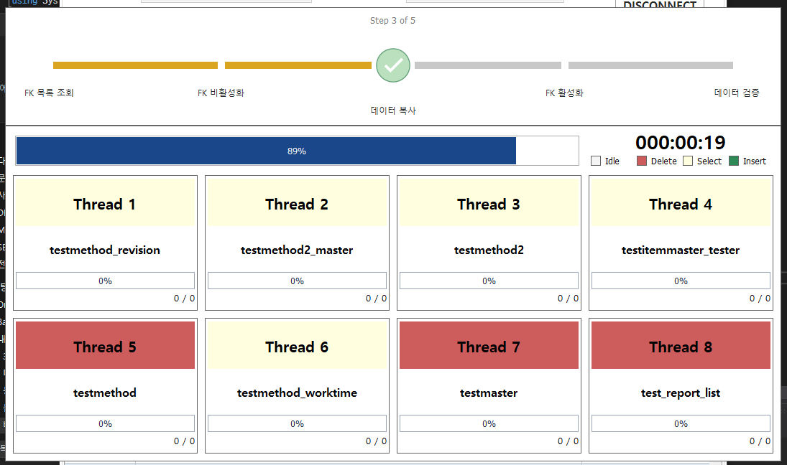
② -> ① 데이터 이전

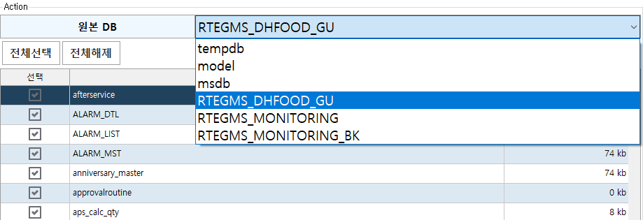
②

②

③

DataManager_V1.0.3
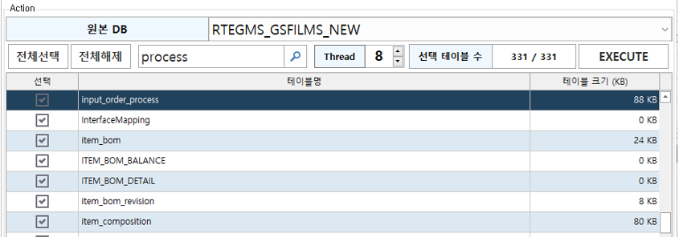

①
① | 텍스트를 입력 후 돋보기 버튼을 클릭하거나 엔터키를 입력할 경우 테이블 목록 중 해당 텍스트가 포함된 테이블명으로 포커스가 이동된다
② | Thread 수를 설정하고 EXECUTE 버튼을 클릭할 경우 데이터 복사시 설정한 Thread 수만큼 병렬 처리를 진행한다.
 | 최대 Thread 수는 8이며, 최대 Thread로 진행시 CPU 부하가 많이 걸릴 경우 Thread 수를 조절하여 사용한다.

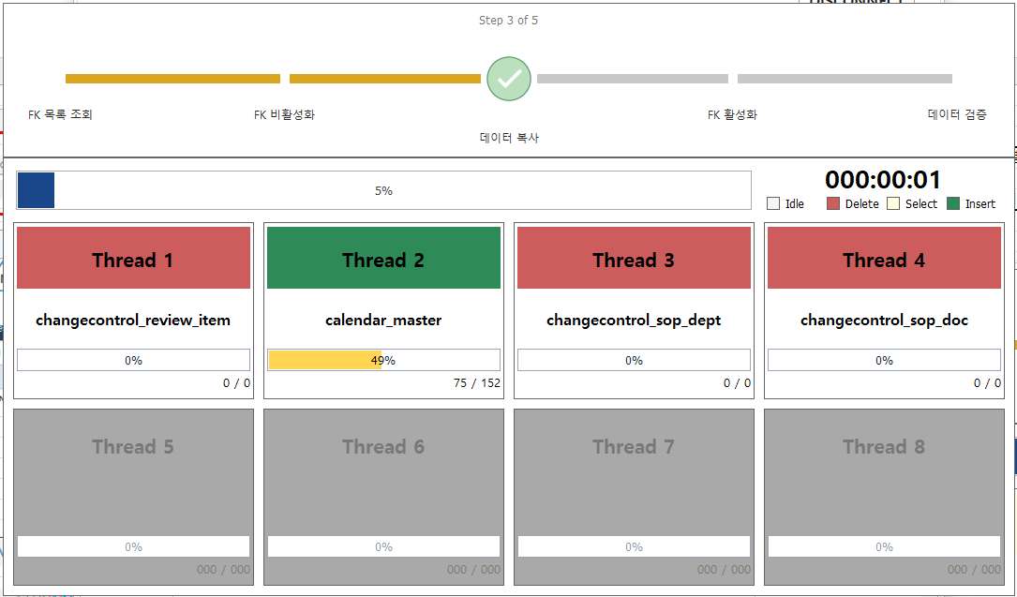

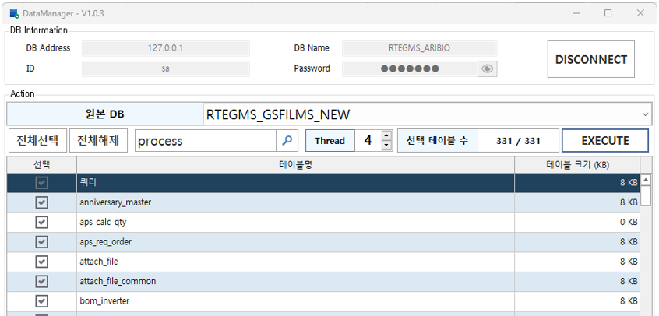

②
②

DataManager_V1.0.4
① | Modify Database 탭을 클릭하고 EXECUTE 버튼을 클릭할 경우 현재 DB를 백업 DB로 이용가능하도록 DB명 및 DB 파일명을 교체해준다. (데이터베이스 이름 변경 쿼리의 동작을 프로그램에서 진행)

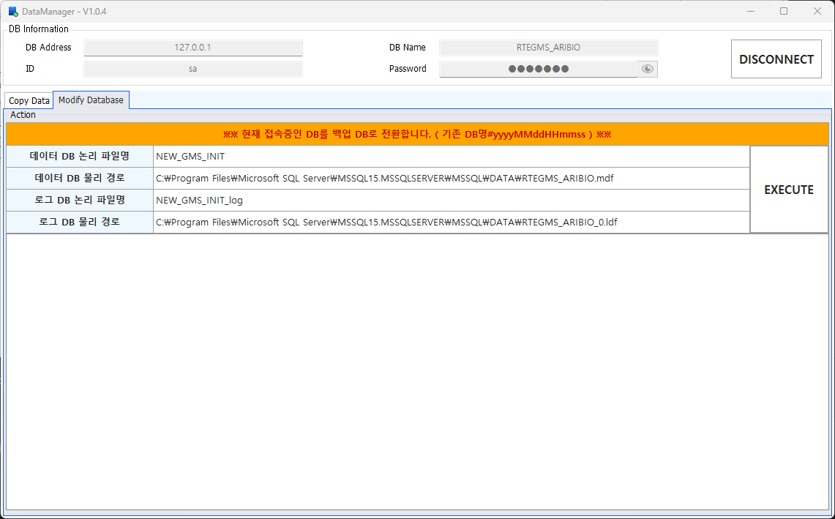
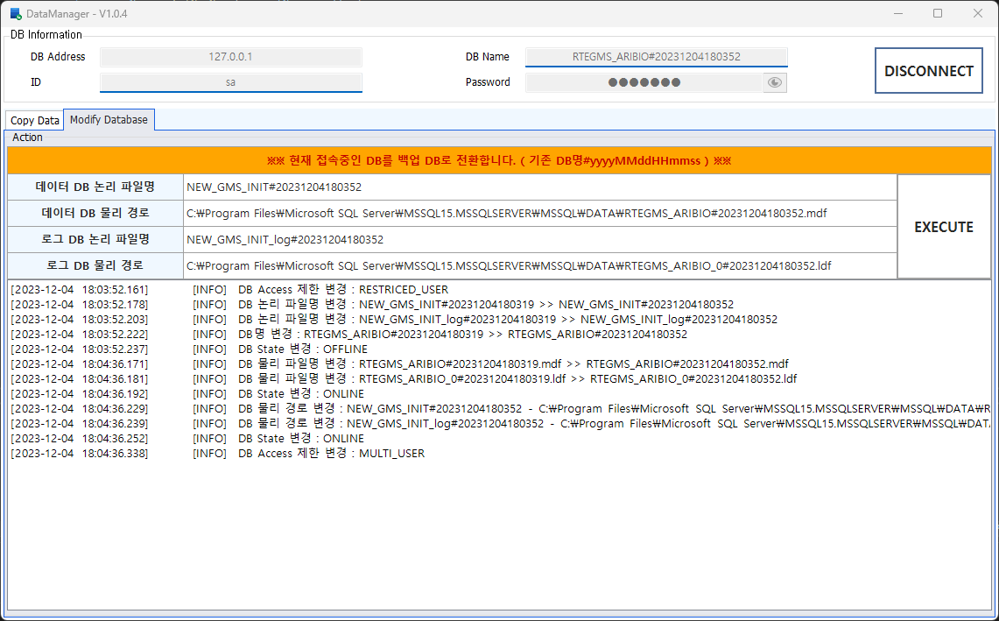

①

DataManager_V1.1.0
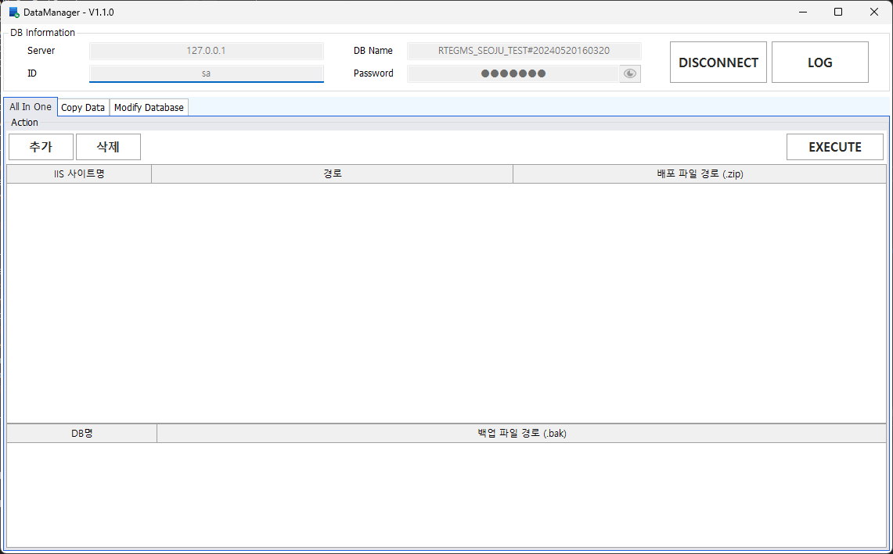
①
1. LOG
 | ① | LOG 버튼을 클릭해 DataManager 기능 실행 이력을 확인합니다.
 | ② | 자세히 버튼을 클릭 할 경우 해당 작업에 대한 상세 로그가 표시됩니다.

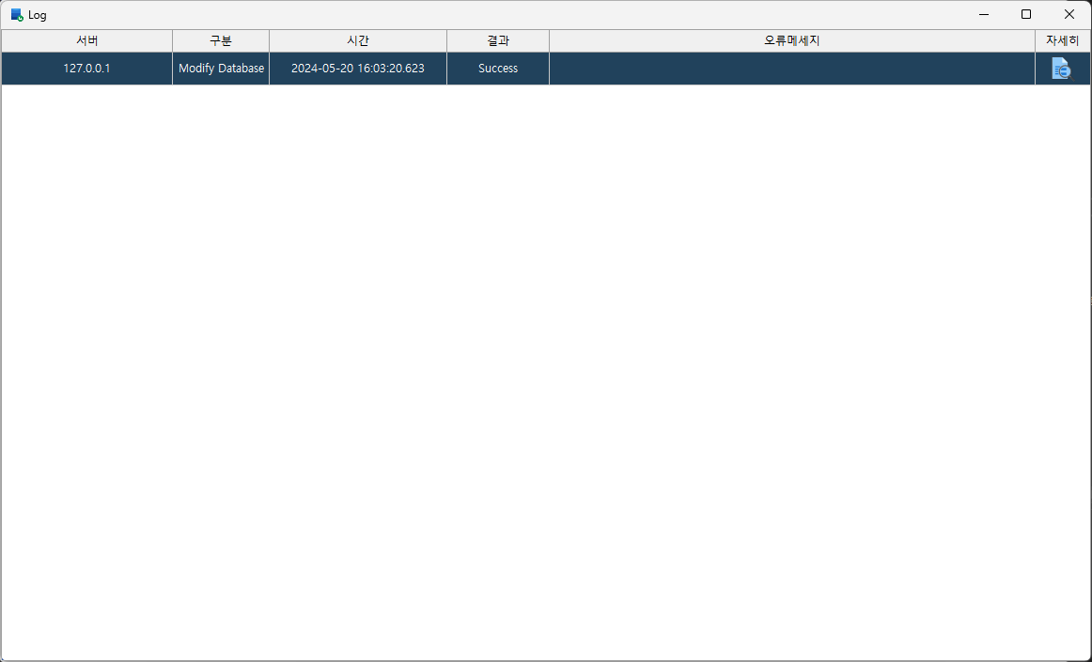
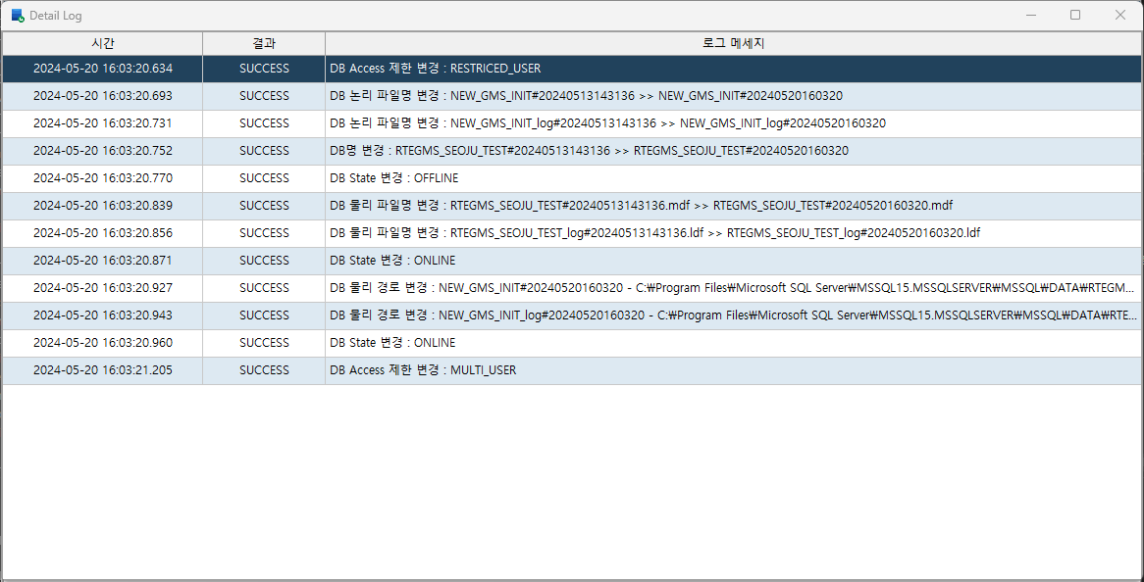
②

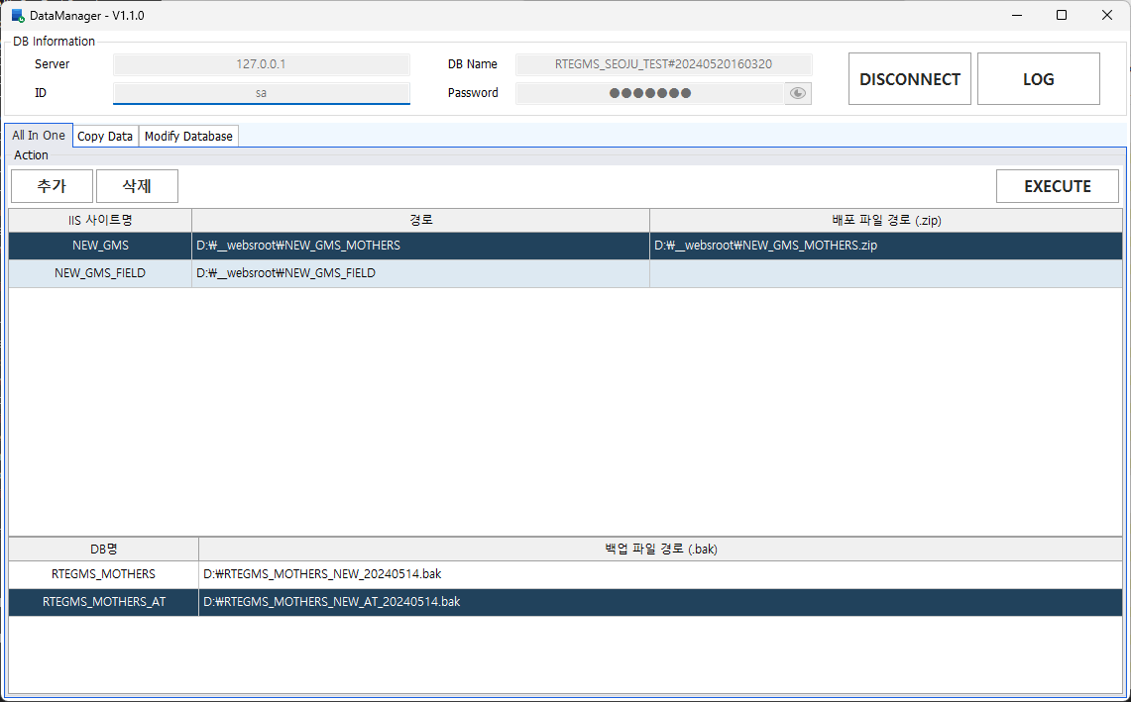
2. All In One (일괄 배포)
 | ① | 추가 버튼을 클릭해 배포 대상 폴더를 선택합니다.
 |  | 해당 폴더 내 ini 파일의 DB 정보를 읽어 하단에 추가됩니다.
 | ② | 삭제 버튼을 클릭해 선택된 사이트를 삭제합니다.
 |  | 해당 사이트에 연결된 DB 정보가 같이 삭제됩니다.
 | ③ | 배포 파일 경로 / 백업 파일 경로가 등록된 건에 대해 작업을 시작합니다.
①
②
③
 | ④ | 배포 파일 적용 상태를 표시합니다. (사이트가 존재할 경우 사이트 배포 및 DB배포 완료 후 사이트를 재시작합니다.)
 |  | ( 기존파일 압축 > 신규 파일 압축 해제 > 신규 파일 기존 폴더에 복사 )
 | ⑤ | DB 데이터 마이그레이션 상태를 표시합니다.
 |  | ( 기존 DB 백업 DB로 변경 > 백업 파일 기존 임시 DB명으로 복원 > 데이터 복사 > 임시 DB명에서 원래 DB명으로 변경)

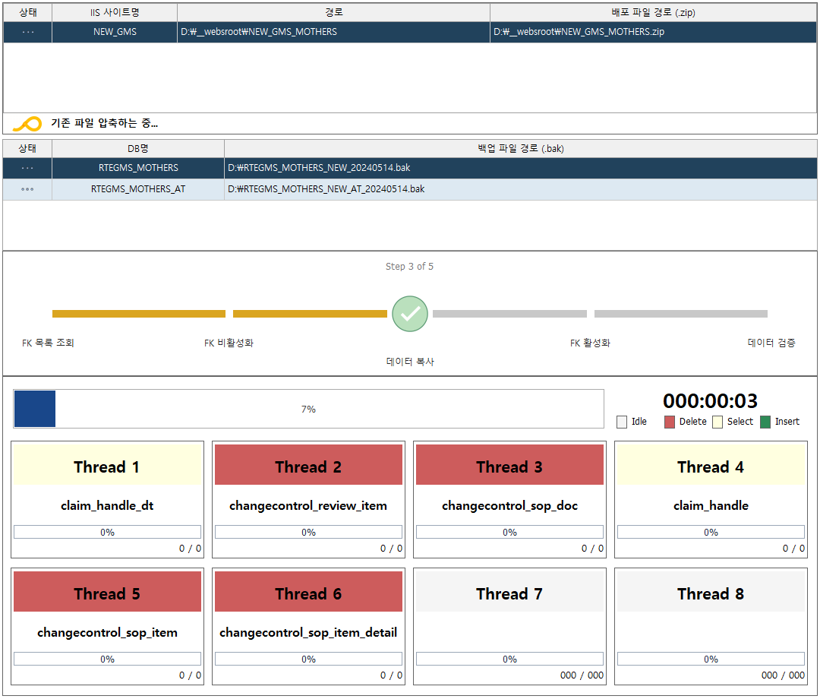

④

⑤

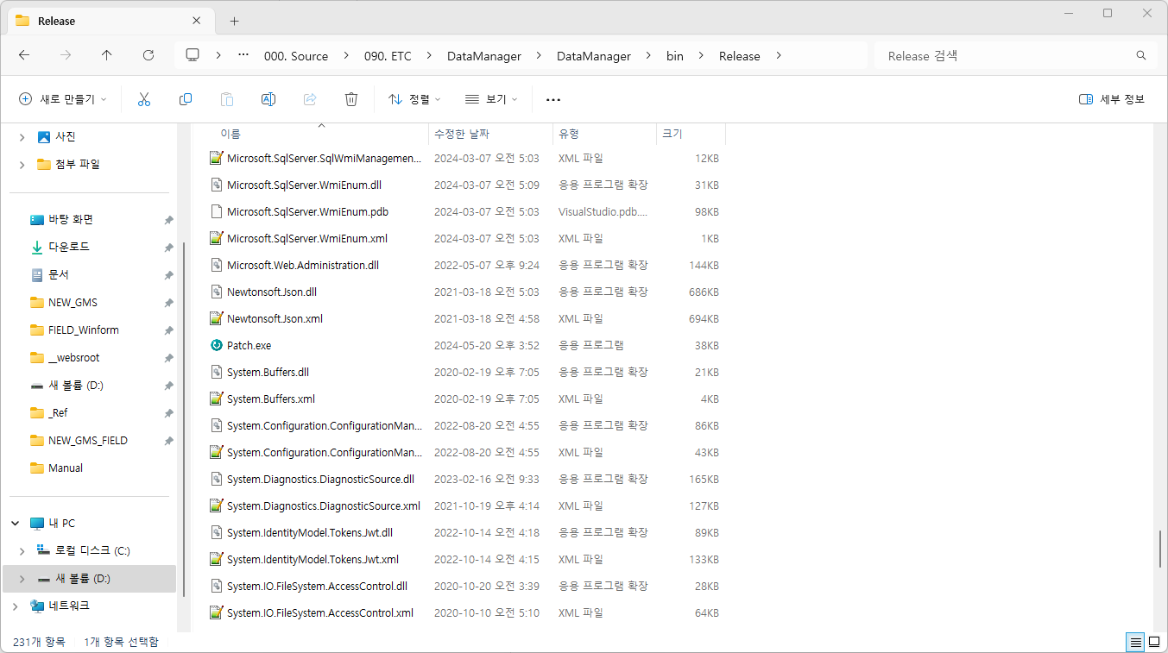
3. Patch (DataManager 버전 확인 및 업데이트)
 | ① | 실행 폴더 내 Patch.exe 폴더를 실행합니다.
 | ② | 버전 확인 패널이 표시되며 버전 확인 및 업데이트를 진행합니다.
 |  | 업데이트가 완료될 경우 패널이 사라지고 DataManager 프로그램이 실행됩니다.
 |  | 버전 확인 및 파일은 sf.tascorp.co.kr,1444 - _GIT_MIRROR_DB - Patch 테이블을 참조합니다

①

②

DataManager_V1.1.1
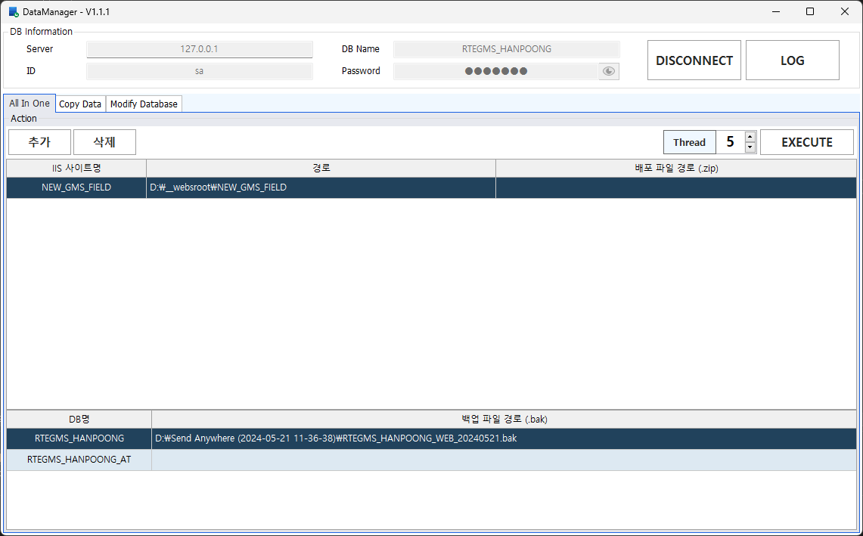
1. All In One
 | ① | Thread 수를 설정하고 EXECUTE 버튼을 클릭할 경우 데이터 복사시 설정한 Thread 수만큼 병렬 처리를 진행합니다.
 |  | 최대 Thread 수는 8이며, 최대 Thread로 진행시 CPU 부하가 많이 걸릴 경우 Thread 수를 조절하여 사용한다.
 | ② | 데이터 Insert 방식이 변경되었습니다. (기존 : 25행씩 쿼리로 생성하여 직접 Insert -> 수정 : SqlBulkCopy를 사용하여 10000행씩 Copy)
 |  | 데이터 검증 단계가 데이터 복사 후 쓰레드별로 검증하도록 변경되었습니다.
 |  | DB 작업 실패시 임시 DB 삭제 및 백업 DB를 원본 DB로 변경하도록 수정되었습니다.
①
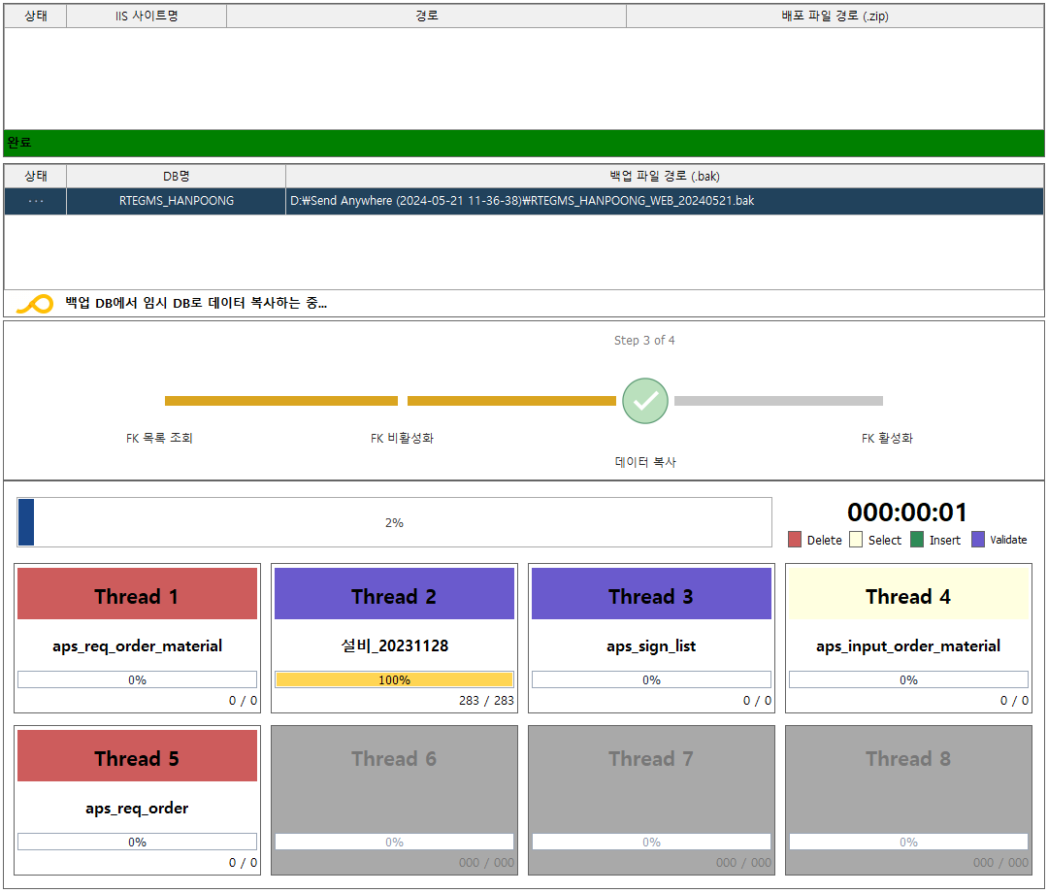

②

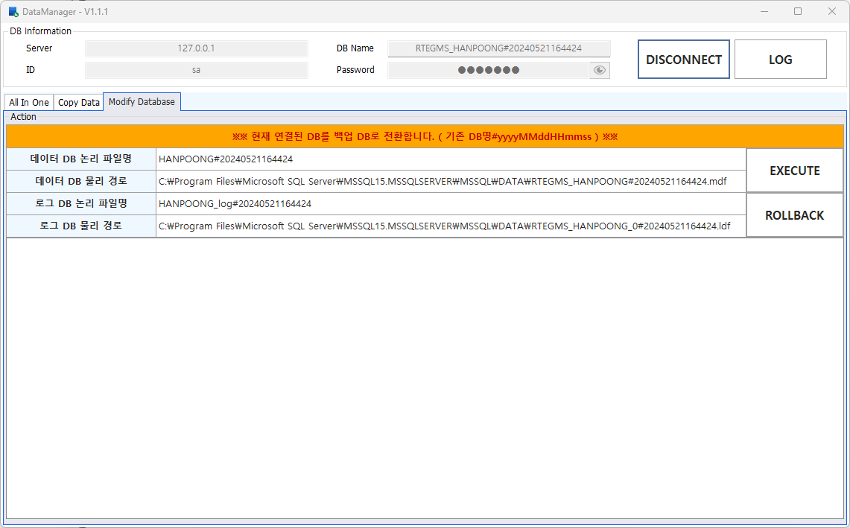
2. Modify Database
 | ① | ROLLBACK 버튼이 추가 되었습니다.
 |  | DataManager 프로그램에 의해 백업 DB로 변경된 DB를 원본 DB로 변경합니다
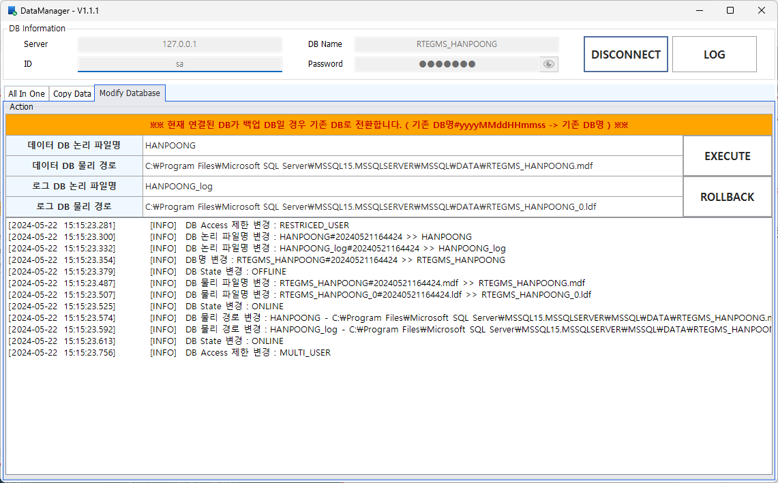

①

#데이터베이스 이름 변경 쿼리
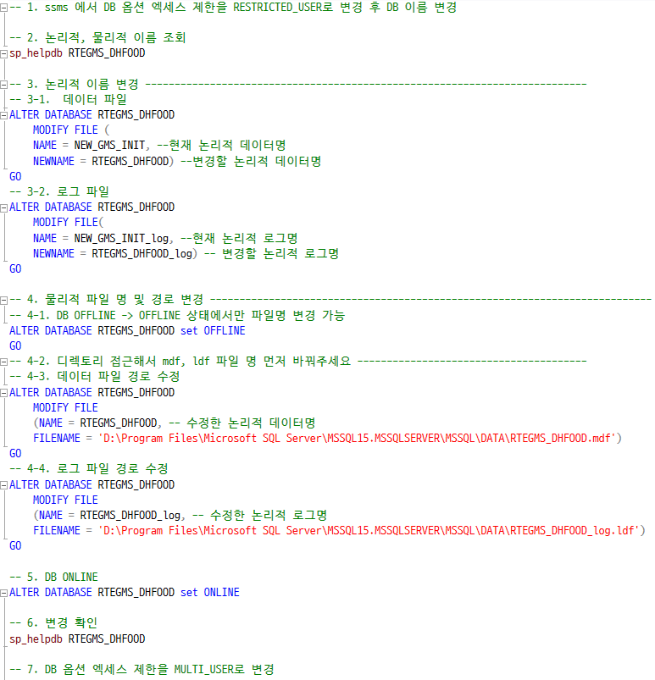

<논리적 이름>
<물리적 주소>

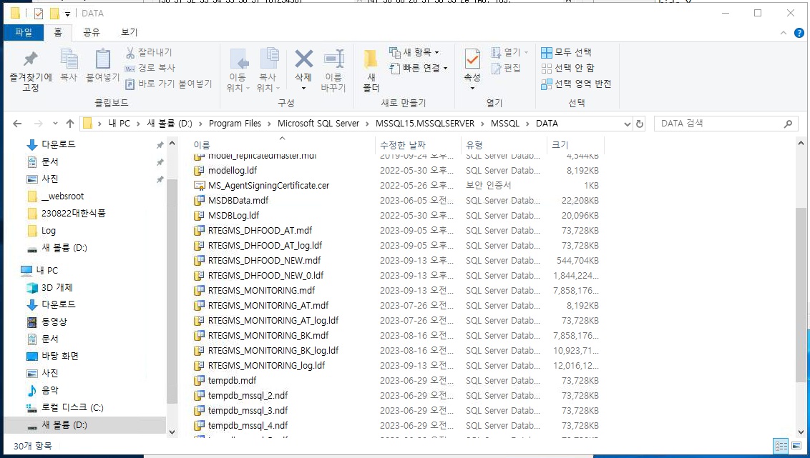

④ - 3

④ - 2
RTEGMS_DHFOOD.mdf RTEGMS_DHFOOD_log.ldf

